Sheet1
Nama |  | : Andi Mira Detavia
NIM |  | : 10221023
Prodi |  | : Sistem Informasi
Mata Kuliah |  | : Analisis Kuantitatif Kelas A

Kasus Soal 1

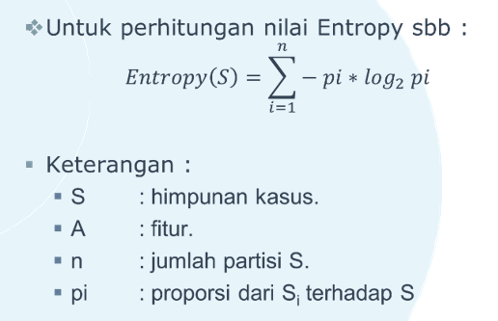
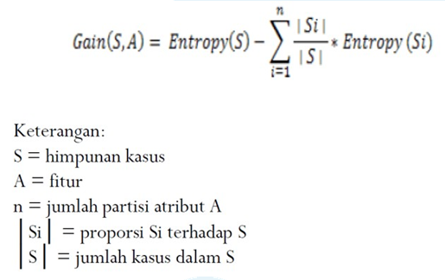
No. | Waktu | Paket | Frekuensi | Prioritas | Kondisi |  | Rumus Entropy : |  |  |  |  |  | Rumus Gain :
1 | Pendek | Besar | Sedang | Rendah | Gangguan
2 | Pendek | Kecil | Rendah | Tinggi | Gangguan
3 | Panjang | Besar | Sedang | Tinggi | Normal
4 | Panjang | Kecil | Tinggi | Rendah | Normal
5 | Pendek | Besar | Tinggi | Tinggi | Gangguan
6 | Panjang | Kecil | Rendah | Tinggi | Gangguan
7 | Panjang | Kecil | Tinggi | Rendah | Gangguan
8 | Panjang | Kecil | Sedang | Rendah | Normal
9 | Panjang | Besar | Tinggi | Tinggi | Normal
10 | Panjang | Kecil | Sedang | Rendah | Gangguan
11 | Pendek | Besar | Sedang | Tinggi | Normal
12 | Panjang | Besar | Rendah | Tinggi | Normal
Tabel 1 Keputusan Kasus Soal 1

Langkah 1 Menghitung jumlah kasus dan nilai Entropy serta Gain untuk setiap atributnya.

HASIL PERHITUNGAN ENTROPY DAN GAIN |  |  |  |  |  |  |  |  | Contoh :
Node |  |  | Jumlah Kasus | Gangguan | Normal | Entropy | Gain

1 | Total |  | 12 | 6 | 6 | 1
 | Waktu |  |  |  |  |  | 0.09328462323
 |  | Pendek | 4 | 3 | 1 | 0.81127812446
 |  | Panjang | 8 | 3 | 5 | 0.95443400292
 | Paket |  |  |  |  |  | 0.081704165946
 |  | Besar | 6 | 2 | 4 | 0.91829583405
 |  | Kecil | 6 | 4 | 2 | 0.91829583405
 | Frekuensi |  |  |  |  |  | 0.032529960464
 |  | Sedang | 5 | 2 | 3 | 0.97095059445
 |  | Rendah | 3 | 2 | 1 | 0.91829583405
 |  | Tinggi | 4 | 2 | 2 | 1
 | Prioritas |  |  |  |  |  | 0.020720839624
 |  | Rendah | 5 | 3 | 2 | 0.97095059445
 |  | Tinggi | 7 | 3 | 4 | 0.98522813603
Tabel 2 Perhitungan Node 1

Waktu | Panjang |  |  |  |  |  | HASIL PERHITUNGAN ENTROPY DAN GAIN Waktu -> Panjang
No. | Waktu | Paket | Frekuensi | Prioritas | Kondisi |  | Node |  |  | Jumlah Kasus | Gangguan | Normal | Entropy | Gain
1 | Panjang | Besar | Sedang | Tinggi | Normal
2 | Panjang | Kecil | Tinggi | Rendah | Normal |  | 1.1 | Waktu |  | 8 | 3 | 5 | 0.95443400292
3 | Panjang | Kecil | Rendah | Tinggi | Gangguan |  |  | Paket |  |  |  |  |  | 0.34758988139
4 | Panjang | Kecil | Tinggi | Rendah | Gangguan |  |  |  | Besar | 3 | 0 | 3 | 0
5 | Panjang | Kecil | Sedang | Rendah | Normal |  |  |  | Kecil | 5 | 3 | 2 | 0.97095059445
6 | Panjang | Besar | Tinggi | Tinggi | Normal |  |  | Frekuensi |  |  |  |  |  | 0.015712127384
7 | Panjang | Kecil | Sedang | Rendah | Gangguan |  |  |  | Sedang | 3 | 1 | 2 | 0.91829583405
8 | Panjang | Besar | Rendah | Tinggi | Normal |  |  |  | Rendah | 2 | 1 | 1 | 1
Tabel 3 Keputusan Kasus Soal 1 |  |  |  |  |  |  |  |  | Tinggi | 3 | 1 | 2 | 0.91829583405
 |  |  |  |  |  |  |  | Prioritas |  |  |  |  |  | 0.048794940695
 |  |  |  |  |  |  |  |  | Rendah | 4 | 2 | 2 | 1
 |  |  |  |  |  |  |  |  | Tinggi | 4 | 1 | 3 | 0.81127812446
 |  |  |  |  |  |  | Tabel 4 Perhitungan Node 1.1

Paket | Kecil |  |  |  |  |  | HASIL PERHITUNGAN ENTROPY DAN GAIN Waktu -> Panjang -> Paket -> Kecil
No. | Paket | Frekuensi | Prioritas | Kondisi |  |  | Node |  |  | Jumlah Kasus | Gangguan | Normal | Entropy | Gain
1 | Kecil | Tinggi | Rendah | Normal
2 | Kecil | Rendah | Tinggi | Gangguan |  |  | 1.1.1 | Paket |  | 5 | 3 | 2 | 0.97095059445
3 | Kecil | Tinggi | Rendah | Gangguan |  |  |  | Frekuensi |  |  |  |  |  | 0.17095059445
4 | Kecil | Sedang | Rendah | Normal |  |  |  |  | Sedang | 2 | 1 | 1 | 1
5 | Kecil | Sedang | Rendah | Gangguan |  |  |  |  | Rendah | 1 | 1 | 0 | 0
Tabel 5 Keputusan Kasus Soal 1 |  |  |  |  |  |  |  |  | Tinggi | 2 | 1 | 1 | 1
 |  |  |  |  |  |  |  | Prioritas |  |  |  |  |  | 0.17095059445
 |  |  |  |  |  |  |  |  | Rendah | 4 | 2 | 2 | 1
 |  |  |  |  |  |  |  |  | Tinggi | 1 | 1 | 0 | 0
 |  |  |  |  |  |  | Tabel 6 Perhitungan Node 1.1.1

Frekuensi | Sedang & Tinggi |  |  |  |  |  | HASIL PERHITUNGAN ENTROPY DAN GAIN Waktu -> Panjang -> Paket -> Kecil -> Frekuensi -> Sedang & Tinggi
No. | Paket | Frekuensi | Prioritas | Kondisi |  |  | Node |  |  | Jumlah Kasus | Gangguan | Normal | Entropy | Gain
1 | Kecil | Tinggi | Rendah | Normal
3 | Kecil | Tinggi | Rendah | Gangguan |  |  | 1.1.1.1 | Frekuensi |  | 4 | 2 | 2 | 1
4 | Kecil | Sedang | Rendah | Normal |  |  |  | Prioritas |  |  |  |  |  | 0
5 | Kecil | Sedang | Rendah | Gangguan |  |  |  |  | Rendah | 4 | 2 | 2 | 1
Tabel 7 Keputusan Kasus Soal 1 |  |  |  |  |  |  | Tabel 8 Perhitungan Node 1.1.1.1

Waktu | Pendek |  |  |  |  |  | HASIL PERHITUNGAN ENTROPY DAN GAIN Waktu -> Pendek
No. | Waktu | Paket | Frekuensi | Prioritas | Kondisi |  | Node |  |  | Jumlah Kasus | Gangguan | Normal | Entropy | Gain
1 | Pendek | Besar | Sedang | Rendah | Gangguan
2 | Pendek | Kecil | Rendah | Tinggi | Gangguan |  | 1.2 | Waktu |  | 4 | 3 | 1 | 0.81127812446
3 | Pendek | Besar | Tinggi | Tinggi | Gangguan |  |  | Paket |  |  |  |  |  | 0.12255624892
4 | Pendek | Besar | Sedang | Tinggi | Normal |  |  |  | Besar | 3 | 2 | 1 | 0.91829583405
Tabel 9 Keputusan Kasus Soal 1 |  |  |  |  |  |  |  |  | Kecil | 1 | 1 | 0 | 0
 |  |  |  |  |  |  |  | Frekuensi |  |  |  |  |  | 0.31127812446
 |  |  |  |  |  |  |  |  | Sedang | 2 | 1 | 1 | 1
 |  |  |  |  |  |  |  |  | Rendah | 1 | 1 | 0 | 0
 |  |  |  |  |  |  |  |  | Tinggi | 1 | 1 | 0 | 0
 |  |  |  |  |  |  |  | Prioritas |  |  |  |  |  | 0.12255624892
 |  |  |  |  |  |  |  |  | Rendah | 1 | 1 | 0 | 0
 |  |  |  |  |  |  |  |  | Tinggi | 3 | 2 | 1 | 0.91829583405
 |  |  |  |  |  |  | Tabel 10 Perhitungan Node 1.2

Frekuensi | Sedang |  |  |  |  |  | HASIL PERHITUNGAN ENTROPY DAN GAIN Waktu -> Pendek -> Frekuensi -> Sedang
No. | Paket | Frekuensi | Prioritas | Kondisi |  |  | Node |  |  | Jumlah Kasus | Gangguan | Normal | Entropy | Gain
1 | Besar | Sedang | Rendah | Gangguan
2 | Besar | Sedang | Tinggi | Normal |  |  | 1.2.1 | Frekuensi |  | 2 | 1 | 1 | 1
Tabel 11 Keputusan Kasus Soal 1 |  |  |  |  |  |  |  | Paket |  |  |  |  |  | 0
 |  |  |  |  |  |  |  |  | Besar | 2 | 1 | 1 | 1
 |  |  |  |  |  |  |  | Prioritas |  |  |  |  |  | 1
 |  |  |  |  |  |  |  |  | Rendah | 1 | 1 | 0 | 0
 |  |  |  |  |  |  |  |  | Tinggi | 1 | 0 | 1 | 0
 |  |  |  |  |  |  | Tabel 12 Perhitungan Node 1.2.1

Langkah 2 Membuat Pohon Keputusan.

 | MEMBUAT POHON KEPUTUSAN
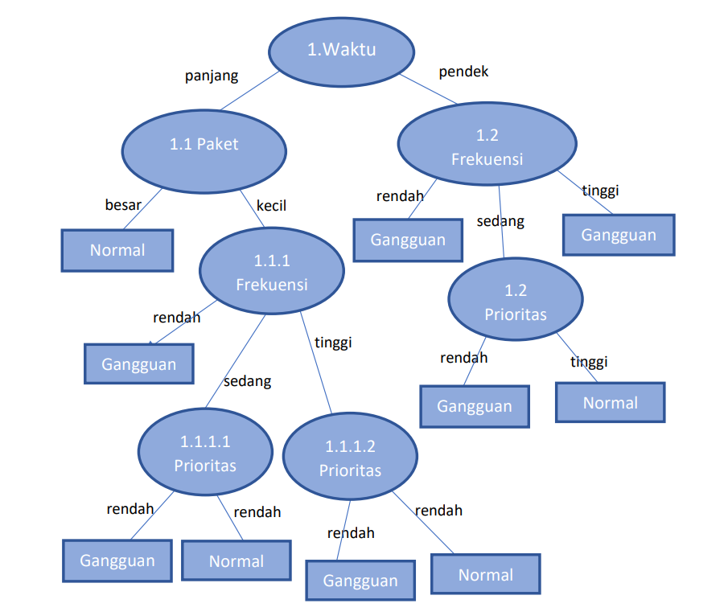

Kesimpulan :
1. | Jika Waktu Panjang, Paket adalah Besar, maka keputusannya adalah Normal.
 | Bila Paket adalah Kecil, dan Frekuensi adalah Tinggi, maka keputusannya adalah Gangguan.
 | Lalu bila Paket adalah Kecil, dan Frekuensi adalah Rendah, maka keputusannya adalah Gangguan.
 | Paket adalah Kecil, dan Frekuensi adalah Sedang, dan Prioritas Rendah, maka keputusannya adalah Gangguan.
 | Paket adalah Kecil, dan Frekuensi adalah Tinggi dan Sedang, Prioritas adalah Rendah, maka keputusannya adalah Gangguan dan Normal.
2. | Jika Waktu Pendek, Frekuensi adalah Rendah dan Tinggi, maka keputusannya adalah Gangguan.
 | Bila Frekuensi adalah Sedang, dan Prioritas adalah Rendah, maka keputusannya adalah Gangguan.
 | Lalu bila Frekuensi adalah Sedang, dan Prioritas adalah Tinggi, maka keputusannya adalah Normal.

